界面&功能
界面相关

 | 功能总体说明

 | 1、副本战斗规则：
 | ▶ | 多波次战斗：进入后怪物分波次，每波怪全部击败后才会刷新怪；当战胜所有波次后，战斗胜利；每波战斗可设置限制时间
 | ▶ | 多数量战斗：进入后怪物全部生成总量有限制，无时间限制
 | ▶ | 按时间结算：进入后怪物全部生成总量有限制，击败所有怪物即可完成，用时越少奖励越多
 | ▶ | boss战斗：进入后刷新boss和小怪，击败指定boss后战斗胜利
 | 2、各副本差别：不同副本战斗规则不同
 | 3、次数限制：所有副本均有次数限制（暂定为2），次数每日刷新，可通过指定货币购买，购买有上限（暂定为3）
 | 4、副本难度：所有副本均可选择低中高三种难度，根据玩家当前等级决定三种难度，等级越高怪越强
 | ▶ | 根据玩家自身等级获取等级区间相符的难度作为中级，去上一难度作为低级，取下一难度作为高级。
 | ▶ | 当玩家等级处于最低或最高难度区间时需要特殊处理，保证能显示出3个难度。
 | 5、不同副本规则：
 | ▶ | 经验副本： | 1.多波次战斗
 |  |  | 2.进入后怪物分波次，每波怪全部击败后才会刷新怪；
 |  |  | 3.有时间限制，有每日次数限制
 | ▶ | 强化石副本： | 1.多数量战斗
 |  |  | 2.怪物总量有限制，无时间限制，有每日次数限制；
 | ▶ | 五行石副本： | 1.多数量战斗
 |  |  | 2.无时间限制，有每日次数限制；
 |  |  | 3.副本获得的道具最少有三个【精魄】【气魄】【神魄】，UI注意预留位置。
 | ▶ | 法神副本： | 1.按时间结算
 |  |  | 2.有时间限制，有每日次数限制；
 | ▶ | 转生丹副本 | 1.boss战斗
 | ▶ | 技能副本 | 1.多数量战斗
 | 副本界面
 | 1、多波次战斗界面
2
5
 |  |  |  | 使用该布局的功能有：经验副本
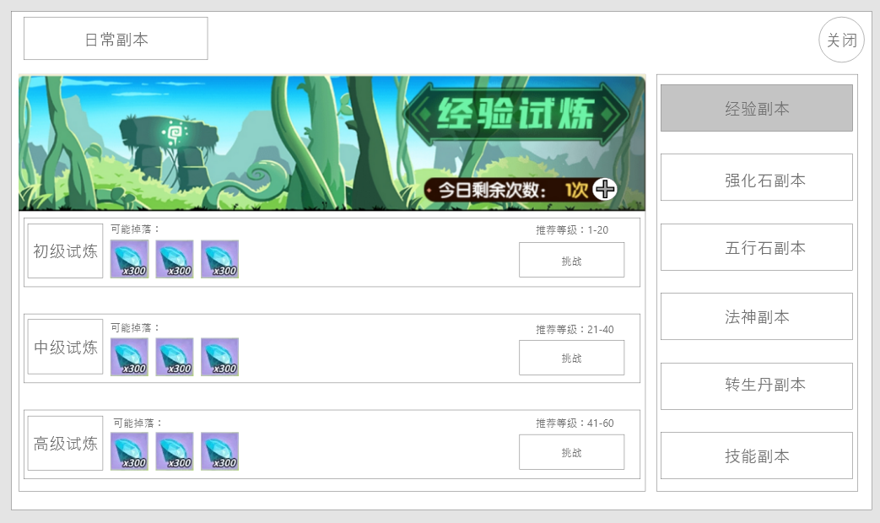
1
3
 |  |  |  | 1、副本背景：
 |  |  |  | ▶ | 需要一个符合游戏设定和经验副本的背景底图，无硬性要求
 |  |  |  | ▶ | 需要的副本背景分别为：经验副本、强化石副本、五行副本、法神副本、转生丹副本、技能副本
 |  |  |  | ▶ | 需在背景右下角预留今日剩余次数的位置
 |  |  |  |  | 不同难度相同副本，共用次数
 |  |  |  |  | 点击加号可弹出通用弹窗提示“是否消耗xxx购买一次挑战次数（今日剩余购买次数x）”点击确定后完成购买
 |  |  |  | 2、副本标题
 |  |  |  | 3、一级页签：
 |  |  |  | ▶ | 用于切换副本
 |  |  |  | ▶ | 有选中效果，已展示
 |  |  |  | 4、操作框:包含低级、中级、高级三种难度，每个难度的信息：副本奖励、开始挑战按钮、推荐等级
 |  |  |  | ▶ | 副本奖励，文字提示加奖励图标，已展示
 |  |  |  | ▶ | 开始挑战按钮：需要一个通用按钮
 |  |  |  | ▶ | 推荐等级：通过表中对应等级区间字段生成

4

 | 2、多数量战斗 |  |  | 使用该布局的功能有：强化石副本、五行石副本、技能副本
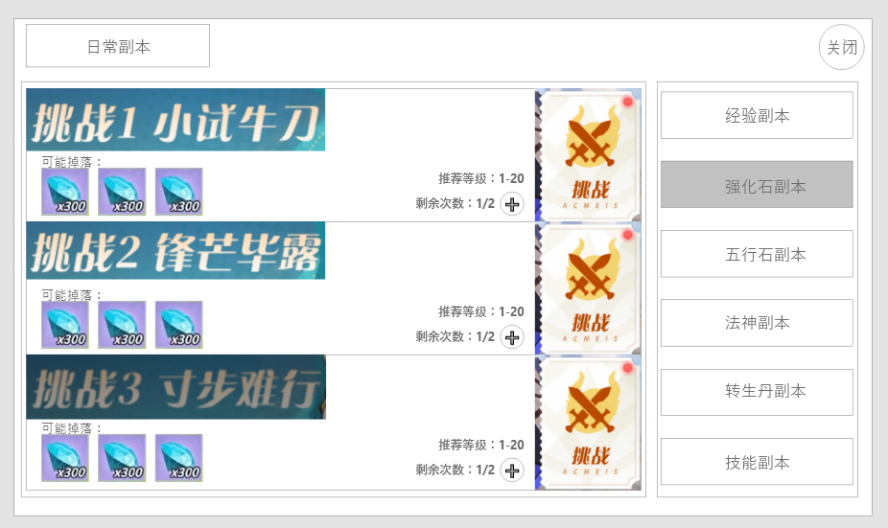
1
2
 |  |  |  | 1、标题
 |  |  |  | ▶ | 每个难度分别有一个标题，分为简单，中等，困难
 |  |  |  | ▶ | 可根据示意图给予每个难度独立名称，标题的颜色和字体风格需要和每个难度的背景贴合
4
 |  |  |  | 2、背景
3
 |  |  |  | ▶ | 每个难度需要有一个背景，对应三个难度（色系：蓝色，黄色，紫色）
 |  |  |  | ▶ | 不同副本的背景元素希望和对应功能贴合
 |  |  |  | 3、奖励预览
 |  |  |  | ▶ | 排列显示可能掉落的奖励，至少3个
 |  |  |  | 4、推荐等级
6
 |  |  |  | 5、剩余次数
5
 |  |  |  | ▶ | 不同难度相同副本，共用次数
 |  |  |  | ▶ | 点击加号可弹出通用弹窗提示“是否消耗xxx购买一次挑战次数（今日剩余购买次数x）”点击确定后完成购买
 |  |  |  | 6、挑战按钮

 | 3、按时间战斗 |  |  | 使用该布局的功能有：法神副本
1
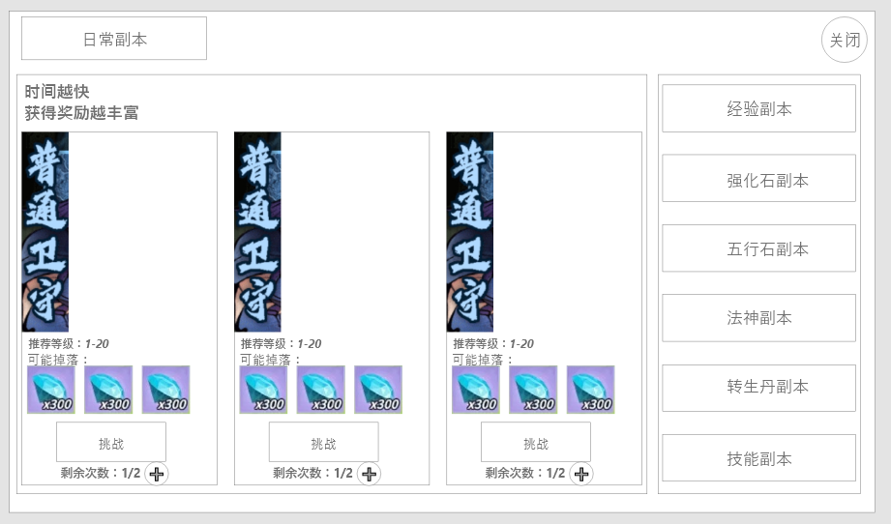
2
3
 |  |  |  | 1、宣传语
 |  |  |  | ▶ | 需要预留区域说明该类型副本的奖励与时间挂钩
 |  |  |  | 2、副本标题
 |  |  |  | ▶ | 每个难度分别有一个标题，分为简单，中等，困难
 |  |  |  | ▶ | 可根据示意图给予每个难度独立名称，标题的颜色和字体风格需要和每个难度的背景贴合
 |  |  |  | 3、背景
 |  |  |  | ▶ | 每个难度需要有一个背景，对应三个难度（色系：蓝色，黄色，紫色）
 |  |  |  | 4、奖励预览
 |  |  |  | ▶ | 排列显示可能掉落的奖励，至少3个
 |  |  |  | 5、推荐等级
 |  |  |  | 6、剩余次数
5
 |  |  |  | ▶ | 不同难度相同副本，共用次数
 |  |  |  | ▶ | 点击加号可弹出通用弹窗提示“是否消耗xxx购买一次挑战次数（今日剩余购买次数x）”点击确定后完成购买
 |  |  |  | 7、挑战按钮
4

5

5

 | 4、boss战斗 |  |  | 使用该布局的功能有：转生丹副本
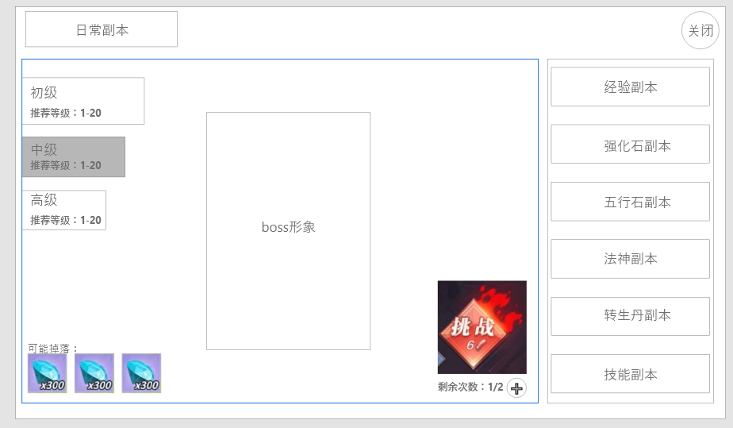
3
1
2
 |  |  |  | 1、boss形象
 |  |  |  | ▶ | 根据配置的bossid，生成对应的怪物形象显示
 |  |  |  | 2、难度列表
 |  |  |  | ▶ | 每个难度分别有一个标题，分为简单，中等，困难
 |  |  |  | ▶ | 每个难度将显示其对应的推荐等级
 |  |  |  | ▶ | 选中后有选中效果，点击后将刷新boss形象，和掉落等信息
 |  |  |  | 3、背景
 |  |  |  | ▶ | 需要一个用于展示boss形象的背景大图
 |  |  |  | 4、奖励预览
 |  |  |  | ▶ | 排列显示可能掉落的奖励，至少3个
 |  |  |  | 5、剩余次数
 |  |  |  | ▶ | 不同难度相同副本，共用次数
 |  |  |  | ▶ | 点击加号可弹出通用弹窗提示“是否消耗xxx购买一次挑战次数（今日剩余购买次数x）”点击确定后完成购买
6
 |  |  |  | 6、挑战按钮

4

5

 | 副本战斗界面信息
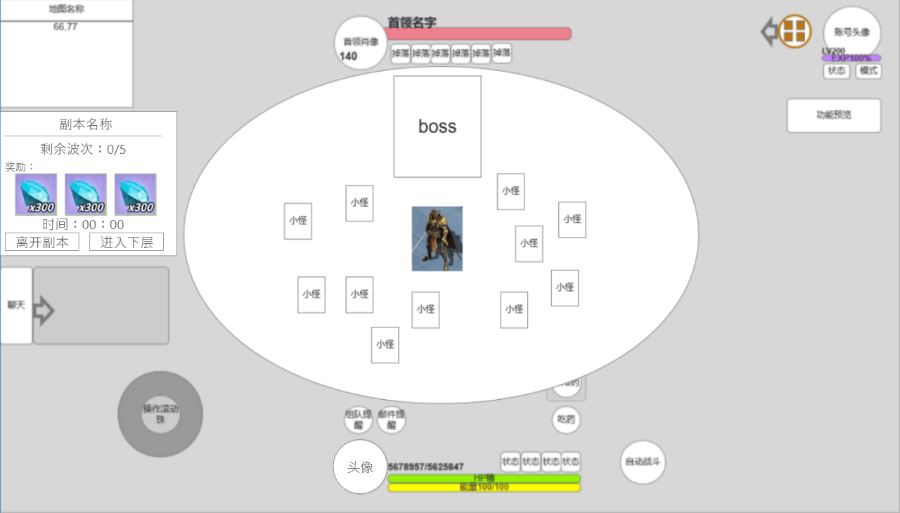
 |  |  |  | 1、副本名称
 |  |  |  | ▶ | 随着进入副本的不同，该名字也需要跟随副本进行变化
 |  |  |  | 2、胜利条件
1
 |  |  |  | ▶ | 根据副本胜利条件不同显示不同条件
 |  |  |  |  | 多波次战斗： | 显示：剩余波次x/y
 |  |  |  |  | 多数量战斗： | 显示：剩余怪物：x/y（或击败bossxxx）
 |  |  |  |  | 按时间结算： | 显示：击败xxx（x/y）
 |  |  |  | 3、奖励预览
 |  |  |  | ▶ | 显示通过后可获得的奖励
 |  |  |  | ▶ | 具体内容索引表中的预览奖励字段
 |  |  |  | 4、剩余时间
 |  |  |  | ▶ | 实时计算，根据表中的战斗时间字段倒计时
 |  |  |  | ▶ | 当时间归零后未完成目标，则判定失败
 |  |  |  | ▶ | 若完成条件后，时间显示改为表中离开时间字段倒计时；倒计时结束后自动离开副本
 |  |  |  | 5、功能按钮
 |  |  |  | ▶ | 离开副本：进入副本后该按钮就会显示，点击后弹出二次确认弹窗“是否要离开当前副本”，点击确定后将传送回进入时的位置
 |  |  |  | ▶ | 进入下层：胜利后会在可前往下一关的副本中显示，非常驻按钮，点击后将快捷进入下层战斗。

参考界面
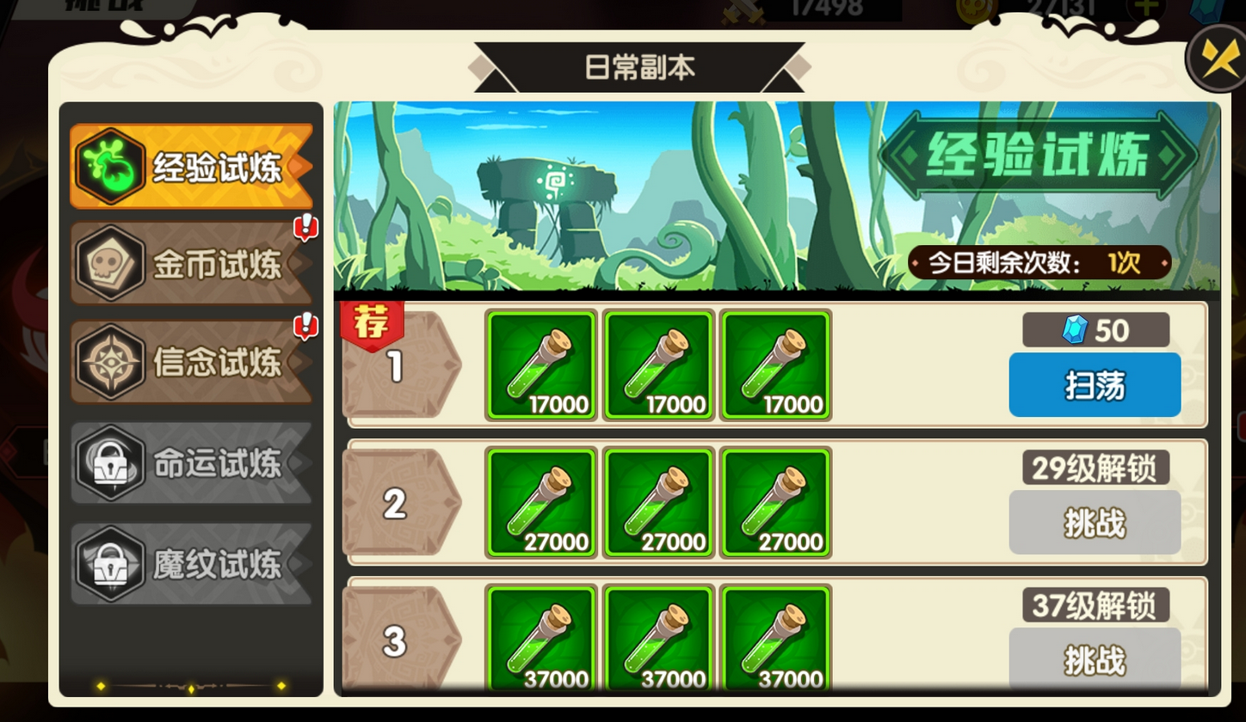
1.经验副本

